航班
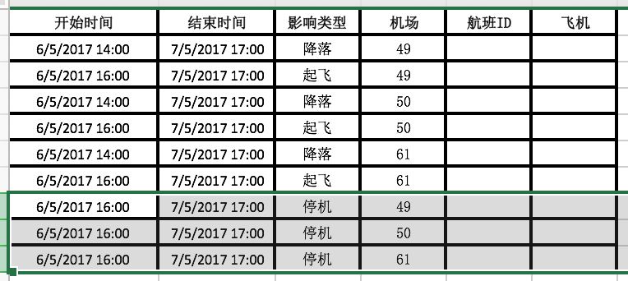
航班ID | 日期 | 国际/国内 | 航班号 | 起飞机场 | 降落机场 | 起飞时间 | 降落时间 | 飞机ID | 机型 | 重要系数
1114 | 2017-05-05 | 国内 | 286 | 49 | 41 | 5/5/17 | 5/5/17 | 43 | 1 | 1.57
1126 | 2017-05-05 | 国内 | 287 | 41 | 49 | 5/5/17 | 5/5/17 | 43 | 1 | 1.75
1748 | 2017-05-05 | 国内 | 394 | 49 | 32 | 5/5/17 | 5/5/17 | 43 | 1 | 1.57
1751 | 2017-05-05 | 国内 | 394 | 32 | 70 | 5/5/17 | 5/5/17 | 43 | 1 | 1.66
1734 | 2017-05-05 | 国内 | 396 | 70 | 32 | 5/5/17 | 5/5/17 | 43 | 1 | 1.65
1742 | 2017-05-05 | 国内 | 396 | 32 | 49 | 5/5/17 | 5/5/17 | 43 | 1 | 1.61
1115 | 2017-05-06 | 国内 | 286 | 49 | 41 | 5/6/17 | 5/6/17 | 43 | 1 | 1.52
1127 | 2017-05-06 | 国内 | 287 | 41 | 49 | 5/6/17 | 5/6/17 | 43 | 1 | 1.79
2214 | 2017-05-06 | 国内 | 245 | 49 | 35 | 5/6/17 | 5/6/17 | 43 | 1 | 1.54
2198 | 2017-05-06 | 国内 | 247 | 35 | 49 | 5/6/17 | 5/6/17 | 43 | 1 | 1.37
1035 | 2017-05-06 | 国内 | 232 | 49 | 31 | 5/6/17 | 5/6/17 | 43 | 1 | 1.3
1007 | 2017-05-06 | 国内 | 233 | 31 | 49 | 5/6/17 | 5/6/17 | 43 | 1 | 1.4
872 | 2017-05-07 | 国内 | 184 | 49 | 46 | 5/7/17 | 5/7/17 | 43 | 1 | 1.43
876 | 2017-05-07 | 国内 | 185 | 46 | 49 | 5/7/17 | 5/7/17 | 43 | 1 | 1.65
777 | 2017-05-07 | 国内 | 173 | 49 | 46 | 5/7/17 | 5/7/17 | 43 | 1 | 1.61
793 | 2017-05-07 | 国内 | 174 | 46 | 49 | 5/7/17 | 5/7/17 | 43 | 1 | 1.71
1207 | 2017-05-08 | 国内 | 334 | 49 | 48 | 5/8/17 | 5/8/17 | 43 | 1 | 1.57
1220 | 2017-05-08 | 国内 | 335 | 48 | 49 | 5/8/17 | 5/8/17 | 43 | 1 | 1.22
164 | 2017-05-08 | 国内 | 428 | 49 | 62 | 5/8/17 | 5/8/17 | 43 | 1 | 1.22

